Worksheet
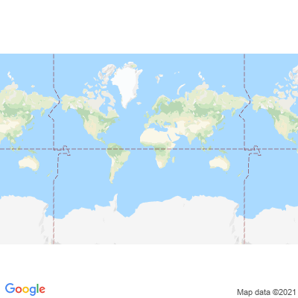
INFORME DE MONITOREO

COMPAÑÍA | TIENDAS INDUSTRIALES ASOCIADAS ASOCIADAS |  | FECHA INFORME | 24/09/2021
VEHÍCULO | HINO |  | VID VEHÍCULO | 1003004093
PLACA | HCK0207 |  | FECHA DE SALIDA | 24/09/2021
FECHA DE SALIDA PROGRAMADA | 24/09/2021 |  | HORA DE SALIDA | 09:33:31
LUGAR DE SALIDA | 700;773865;GUAYAS-LOMAS SARGENTILLO- CENTRO DISTRIBUCIÓN NACIONAL - FRIOS |  | FECHA FIN DE MONITOREO | NO FINALIZADO
LUGAR DE LLEGADA | 700;773865;GUAYAS-LOMAS SARGENTILLO- CENTRO DISTRIBUCIÓN NACIONAL - FRIOS |  | HORA FIN DE MONITOREO | NO FINALIZADO
CHOFER | FELIX EDUARDO ESPINOZA BAZURTO |  | CELULAR | 0997805735
OFICIAL/OTROS |  |  | CELULAR | 0968706734
CONTENEDOR N°

FECHA | HORA | LUGAR | DETENIDO | LLAMADA | TEMPERATURA | NOVEDAD

